Лист 1
Прайс-лист
МИР ПРЯЖИ

В валюте: руб. (курс 1).
Цены указаны на 07.08.2020

№ | Номенклатура/ Характеристика номенклатуры | Описание | Изображение | Артикул | Цена | Ед. | Остаток | Ссылка на сайт
 | Пряжка для ремня | Пряжка для ремня | 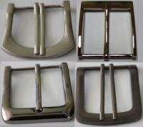 | 0443 MH | 180.00 |  |  | Изображение
 | Пряжка для ремня (0443-1064, 21*41 мм, 20 шт/упак) |  | 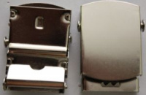 |  | 180.00 | упак | 1.4 | Изображение
 | Пряжка для ремня (0443-5031, 40*55*55 мм, 20 шт/уп) |  | 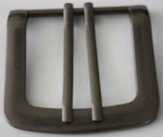 |  | 368.00 | упак | 1.4 | Изображение
 | Пряжка для ремня (0443-5079, 18 мм, 10 шт/упак) |  | 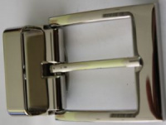 |  | 329.00 | упак 10 шт | 4 | Изображение
 | Пряжка для ремня (0443-5094, 34 мм, 10 шт/упак) |  | 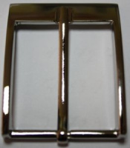 |  | 422.00 | упак 10 шт | 4.6 | Изображение
 | Пряжка для ремня (0443-5128, 38 мм, 20 шт/упак) |  | 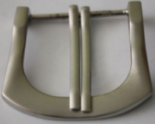 |  | 401.00 | упак | 3 | Изображение
 | Пряжка для ремня 0443-1064 21*41 мм, 2 шт. | Пряжка для ремня 0443-1064 21*41 мм, 2 шт. | 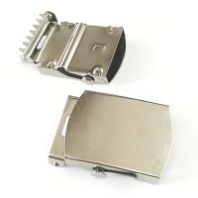 | 0443-1064 MH | 18.00 |  |  | Изображение
 | Пряжка для ремня 0443-1064 21*41 мм, 2 шт. |  |  |  | 18.00 | упак | 2097 | Изображение
 | Пряжка для ремня 0443-5031, 38*53 мм, 2 шт. | Пряжка для ремня 0443-5031, 38*53 мм, 2 шт. | 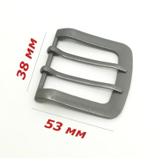 | 0443-5031 MH | 36.80 |  |  | Изображение
 | Пряжка для ремня 0443-5031, 38*53 мм, 2 шт. |  |  |  | 36.80 | упак | 1456 | Изображение
 | Пряжка для ремня 0443-5042, 34*48 мм, 2 шт. | Пряжка для ремня 0443-5042, 34*48 мм, 2 шт. | 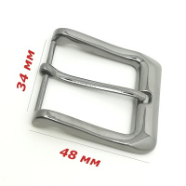 | 0443-5042 MH | 24.10 |  |  | Изображение
 | Пряжка для ремня 0443-5042, 34*48 мм, 2 шт. |  |  |  | 24.10 | упак | 1674 | Изображение
 | Пряжка для ремня 0443-5079, 34*67 мм, 2 шт | Пряжка для ремня 0443-5079, 34*67 мм, 2 шт | 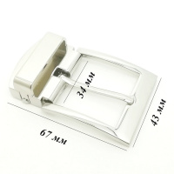 | 0443-5079 MH | 65.80 |  |  | Изображение
 | Пряжка для ремня 0443-5079, 34*67 мм, 2 шт |  |  |  | 65.80 | упак | 1900 | Изображение
 | Пряжка для ремня 0443-5088, 38*55 мм, 2 шт. | Пряжка для ремня 0443-5088, 38*55 мм, 2 шт. | 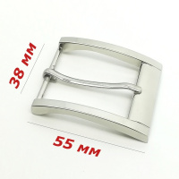 | 0443-5088 MH | 30.20 |  |  | Изображение
 | Пряжка для ремня 0443-5088, 38*55 мм, 2 шт. |  |  |  | 30.20 | упак | 4205 | Изображение
 | Пряжка для ремня 0443-5094, 34*50 мм, 2 шт. | Пряжка для ремня 0443-5094, 34*50 мм, 2 шт. | 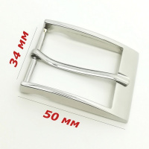 | 0443-5094 MH | 84.40 |  |  | Изображение
 | Пряжка для ремня 0443-5094, 34*50 мм, 2 шт. |  |  |  | 84.40 | упак | 4512.5 | Изображение
 | Пряжка для ремня 0443-5128, 38*42 мм, 2 шт. | Пряжка для ремня 0443-5128, 38*42 мм, 2 шт. | 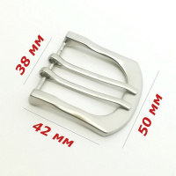 | 0443-5128 MH | 40.10 |  |  | Изображение
 | Пряжка для ремня 0443-5128, 38*42 мм, 2 шт. |  |  |  | 40.10 | упак | 1800 | Изображение
 | Пряжка метал. 49*40,5 мм, 2 шт/упак | Пряжка метал. 49*40,5 мм, 2 шт/упак | 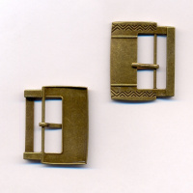 | 0451-2044 MH | 1121.99 |  |  | Изображение
 | Пряжка метал. 49*40,5 мм, 2 шт/упак |  |  |  | 1121.99 | упак | 209.7 | Изображение
 | Пряжки для полукомбинез. с пуговицами бронза 2 шт. | Пряжки для полукомбинез. с пуговицами бронза 2 шт. |  | 468.В | 77.98 |  |  | Изображение
 | Пряжки для полукомбинез. с пуговицами бронза 2 шт. |  |  |  | 77.98 | шт | 7 | Изображение
 | Пряжки для полукомбинез. с пуговицами никель 2 шт. | Пряжки для полукомбинез. с пуговицами никель 2 шт. |  | 468.N | 77.98 |  |  | Изображение
 | Пряжки для полукомбинез. с пуговицами никель 2 шт. |  |  |  | 77.98 | шт | 7 | Изображение
 | Украшение пряжка для ремня Микрон 141*99 мм | Украшение пряжка для ремня "Micron" 141*99 мм |  | GB1535 | 291.00 |  |  | Изображение
 | Украшение пряжка для ремня Микрон 141*99 мм |  |  |  | 291.00 | шт | 2 | Изображение
 | Украшение пряжка Микрон 60*64 мм | Украшение пряжка "Micron" 60*64 мм | 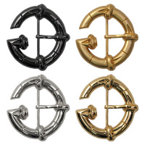 | GB1489 | 55.00 |  |  | Изображение
 | Украшение пряжка Микрон 60*64 мм |  |  |  | 55.00 | шт | 20 | Изображение
 | Украшение пряжка Микрон 90*59 мм | Украшение пряжка "Micron" 90*59 мм | 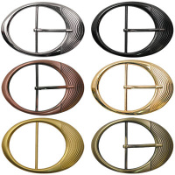 | GB1485 | 30.00 |  |  | Изображение
 | Украшение пряжка Микрон 90*59 мм |  |  |  | 30.00 | шт | 32 | Изображение
 | Украшение пряжка Микрон со стразами для ремня | Украшение пряжка со стразами для ремня "Micron" 90*70мм | 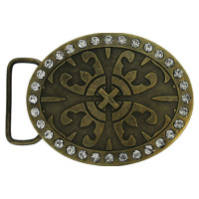 | GB1537 | 167.00 |  |  | Изображение
 | Украшение пряжка Микрон со стразами для ремня |  |  |  | 167.00 | шт | 1 | Изображение
 | Украшение пряжка Микрон 75х70мм. | Украшение пряжка со стразами "Micron" | 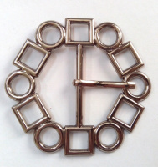 | GB1594 | 46.10 |  |  | Изображение
 | Украшение пряжка Микрон 75х70мм. |  |  |  | 46.10 | шт | 11 | Изображение

